상품제안서
2in1 도킹형 미니소형 보조배터리 5000mAh | 상품코드: S40836

 |  |  |  |  |  |  | 02-713-8555 | www.synergygift.co.kr
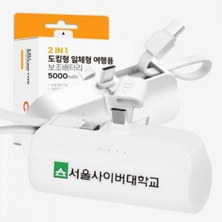

【상세/제작정보】 | <p><span style="font-size: 18.6667px;">※ 기본수량 미만 발주 진행시 별도 문의 바랍니다.</span>​</p>

【인쇄/포장옵션】 | 레이저, 풀칼라 / 포장지포장

【공급단가】 | 수량 | 100~ | 300~ | 1,000~ | 3,000~ | 5,000~
*VAT별도 | C-C | 4,150원 | 3,960원 | 3,790원 | 3,720원 | 3,660원
 | C-8 | 4,150원 | 3,960원 | 3,790원 | 3,720원 | 3,660원

【상품 URL】 | https://www.synergygift.co.kr:443/src/goods_detail.php?gdno=40836

